상품제안서
슈피겔라우 오센티스 보르도 와인잔 2P[별도문의] | 상품코드: F19362

 |  |  |  |  |  |  | 02-412-0044 | www.easy1.co.kr
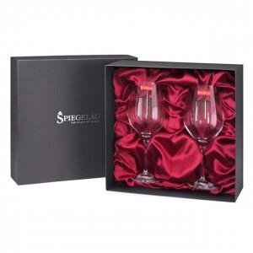 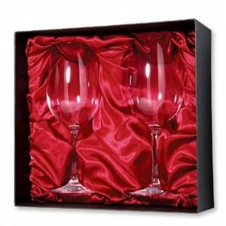

【상세/제작정보】 | 해당제품 구매 희망시 별도문의 바랍니다.(가격 비노출 제품) 실크인쇄 위치 - 포장케이스 상단

【인쇄/포장옵션】 | / 포장지포장

【공급단가】 | 수량 | 100~ | 300~ | 500~ | 1,000~ | 3,000~
*VAT별도 | 단가

【상품 URL】 | https://dev.easy1.co.kr:443/src/goods_detail.php?gdno=19362

